clase equivalencia categoria
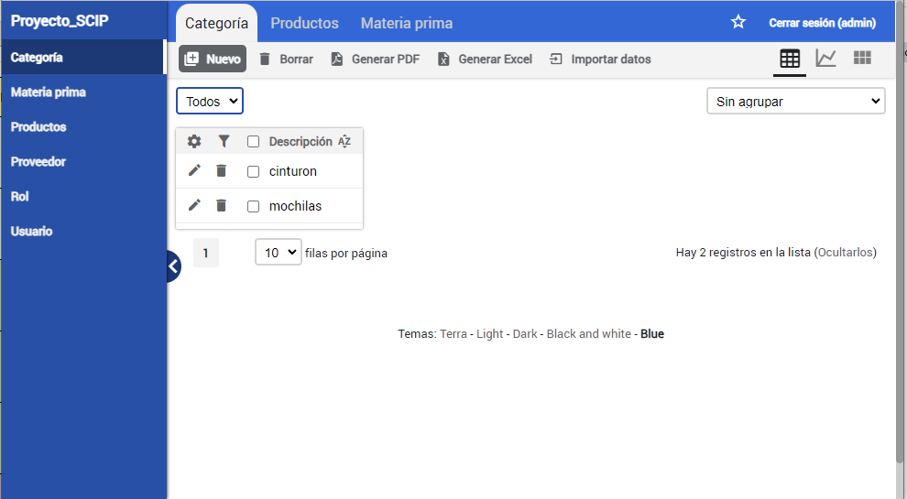
 |  | CLASES VÁLIDAS |  | CLASES NO VÁLIDAS
Condición de Entrada | Tipo | Entrada | Código | Entrada | Código
Identificador | Logico | ID= caracteres alfanumericos | CEV<01> | ID !=caracteres alfanumericos | CENV<01>
 | Valor | 1<ID<=32 | CEV<02> | ID<1 | CENV<02>
 |  |  |  | ID>32 | CENV<03>
 |  | ID=NULL | CEV<03>
Descripcion | Logico | descripcion= caracteres alfabetico | CEV<04> | descripcion != caracteres alfabetico | CENV<04>
 | Valor | 0<=ID<=50 | CEV<05> | descripcion<1 | CENV<05>
 |  |  |  | descripcion>50 | CENV<06>

CE Modificar Categoria
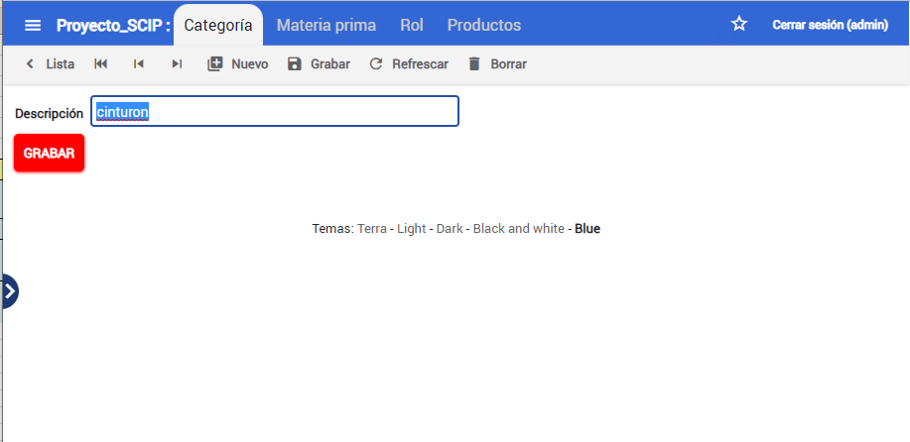
 |  | CLASES VÁLIDAS |  | CLASES NO VÁLIDAS
Condición de Entrada | Tipo | Entrada | Código | Entrada | Código
Descripcion | Logico | descripcion= caracteres alfabetico | CEV<01> | descripcion != caracteres alfabetico | CENV<01>
 | Valor | 0<=ID<=50 | CEV<02> | descripcion<1 | CENV<02>
 |  |  |  | descripcion>50 | CENV<03>

CE Borrar Categoria
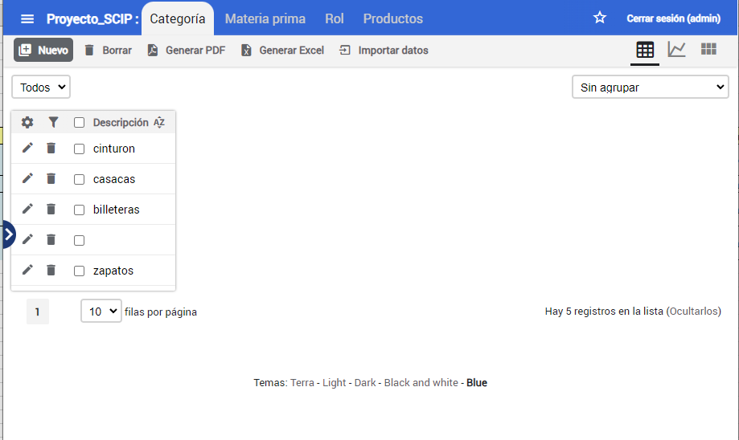
 |  | CLASES VÁLIDAS |  | CLASES NO VÁLIDAS
Condición de Entrada | Tipo | Entrada | Código | Entrada | Código
Borrar | Logico | Hacer clic en el botón de borrar | CEV<01> | No hacer clic en el botón de borrar | CENV<01>
 | logico | Confirmar la acción de borrado cuando se solicite | CEV<02> | Hacer clic en un área no interactiva | CENV<02>
 |  |  |  | Cancelar la acción de borrado cuando se solicite | CENV<03>

Resultados F. Categoria
Funcionalidad | Caso de pruebas validadas |  | Casos de pruebas no válidadas | Total | Porcentaje con defectos | Porcentaje sin defectos

 | Con Defectos | Sin Defectos
Agregar categoria | 3 | 2 | 1 | 6 | 50% | 33%
modificar categoria | 3 | 3 | 0 | 6 | 50% | 50%
eliminar categoria | 0 | 4 | 0 | 4 | 0% | 100%

